Izkārtojums
Darblapas izkārtojums
Darblapas izkārtojums - galvenokārt tas, kā mēs redzēsim izdrukātos darblapu un tās datus.

Printe Area ļauj iestatīt drukas apgabalu. To izmanto, ja vēlamies drukāt tikai daļu no datiem. Ja drukas apgabals jau ir iestatīts, tad Print Area piedāvā iespēju to atcelt. | 1.vingrinājums
 | Pārejiet uz darblapu Kross un apskatieties, kas tiks izdrukāts (File - Print).
 | Pēc tam atceliet iestatīto drukas apgabalu un sakārtojiet datus vienlaicīgi alfabētiskā secībā pēc kluba un dilstoša secībā pēc gada (Home - Sort & Filter -Custom Sort..)

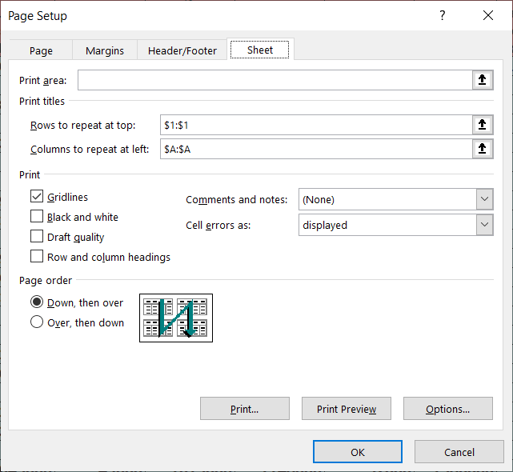
Print Titles piedāvā iespēju norādīt vienu vai vairākas no pirmajām rindām un kolonnām, kuras jādrukā uz katras lapas. Gan Print Title, gan arī citi rīki atver dialoglogu Page Setup, kurā tad arī jāveic attiecīgās darbības. | Pēc tam atkal apskatieties, kas tiks izdrukāts

 | 2.vingrinājums
 | Pārejiet uz darblapu Pasaule un apskatiet 9.lapu, pievēršot uzmanību, ka arī tajā ir redzama pirmā rinda.
 | Pēc tam atceliet pirmās rindas un kolonnas atkārtotu drukāšanu, bet ieslēdziet režģlīniju drukāšānu un atkārtoti apskatiet 9.lapu.
Piemēram, lai norādītu, ka pirmā rinda atkārtoti jādruka uz katras lapas, jānoliek kursors laukā Rows to repeat at top: un jāiezīmē pirmā darblapas rinda.

Ja vēlamies noņemt atkārtotu rindu vai kolonnu drukāšanu, arī jāspiež poga PrintTitles un jāizdzēš atbilstošo lauku saturs.

Page Setup dialoglogu var atvērt arī drukas skatā File - Print..
Page Setup dialoglogs rāda un ļauj mainīt arī to, vai tiks drukātas režģļīnijas (gridlines) un rindu un kolonnu virsraksti (Row and column headings).

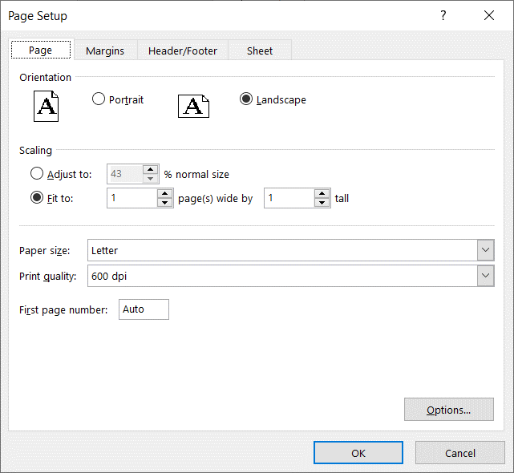

Ļoti noderīgs rīks ir PageLayout - Scale to Fit - iespēja norādīt, ka izdrukājot dati ir jāmērogo tā, lai tie ietilptu noteiktā lapu skaitā gan augstumā, gan platumā. Ja vēlamies atcelt drukas mērogošanu, jānorāda mērogs (scale) 100%. | 3.vingrinājums
 | Atcelt šīs darblapas drukas mērogošanu. Pārbaudīt, cik lapas pēc drukas mērogošanas atcelšanas būs vajadzīgas, lai izdrukātu visu darblapas Izkārtojums saturu.

Scale To Fit rīks ir piejams arī drukas skatā un dialogloga PageSetup lapā Page.

Blakus attēlā ir redzams šīs darblapas drukas mērogs PageSetup dialoglogā.

Filtri
Vingrinājumi ar filtriem.
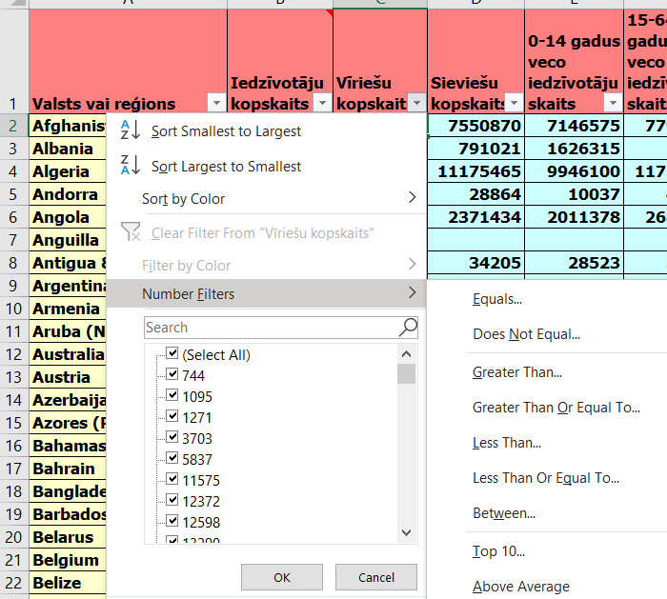
Darblapā PasauleFiltri ieslēgt filtrus - Home- Sort & Filter - Filter

Kolonnai Vīriešu kopskaits izvēlēties filtra veidu Number Filters - Top10 .. un pieprasīt 5 pasaules valstis ar lielāko vīriešu skaitu. Nokopēt valstu nosaukumus un ielīmēt šajā lapā, sākot no šūnas B8.

Kolonnai Vīriešu kopskaits izslēgt filtru un lidzīgā veidā pieprasīt 5 pasaules valstis ar lielāko sieviešu skaitu. Nokopēt valstu nosaukumus un ielīmēt šajā lapā, sākot no šūnas B16.

Izslēgt aktīvo filtru
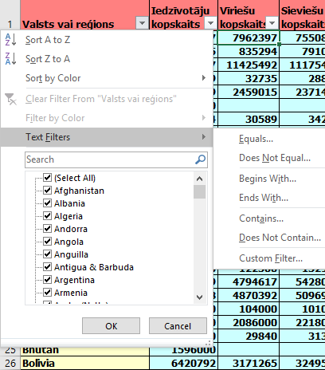
Kolonnai Valsts vai reģions izvēlēties filtra veidu text Filters - Begins With .. un pieprasīt tās pasaules valstis, kuru nosaukumus sākas ar burtu L vai E. Nokopēt valstu nosaukumus un ielīmēt šajā lapā, sākot no šūnas B26.

Izslēgt aktīvos filtru.
Pielietot filtru, lai atrasatu pasaules valstis, kurās iedzīvotāju skaits ir starp vienu un trim miljoniem un kuru nosaukuma sākuma burts alfabetā ir pēc C, bet pirms M. Veikt ekrāna kopēšanu, apgriezt ekrāna kopiju tā, lai redzami tikai valstu nosaukumu filtrēšanas nosacījumi, un ievietot to, sākot no šūnas E46. Nokopēt valstu nosaukumus un ielīmēt šajā lapā, sākot no šūnas B46.

